상품제안서
엣지만능수첩 (HS-PP-06) | 상품코드: S22335

 |  |  |  |  |  |  | 02-713-8555 | www.synergygift.co.kr
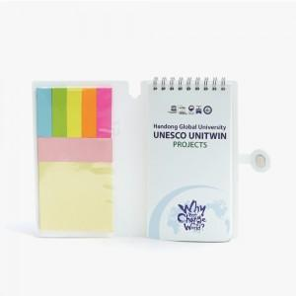 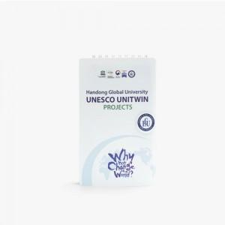 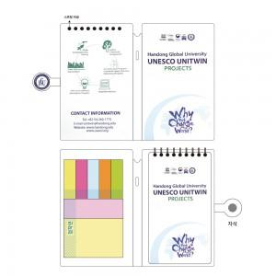

【상세/제작정보】

【인쇄/포장옵션】 | 풀칼라 / 포장불가능

【공급단가】 | 수량 | 300~ | 1,000~ | 3,000~ | 5,000~ | 10,000~
*VAT별도 | 70+20매 | 3,800원 | 2,590원 | 2,530원 | 2,480원 | 2,420원

【상품 URL】 | https://www.synergygift.co.kr:443/src/goods_detail.php?gdno=22335

